Feuil1
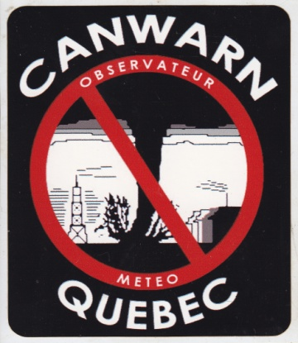

 |  | Club Radioamateur VE2CWQ

 |  | Observations meteorologiques envoyees a Environnement Canada

 |  |  |  | version 6.8
Environnement Canada: 1-800-361-0233 ou meteoqc@ec.gc.ca

Date du reseau: | 12-Aug-26 | Nombre d'intervenants: | 5
Debut du reseau: | 14h30 | Fin du reseau: | 15h30

Indicatifs | Villes | Rue / Route | Heure | Observations pour Environnement Canada | Operateur

VA2GRU/M | St-Hyacinthe | Rte116/Castelneau | 14h45 | Rue inondée 6 po. / rues devenues blanche par la grêle | VE2SMS

